F-DIREMS-017
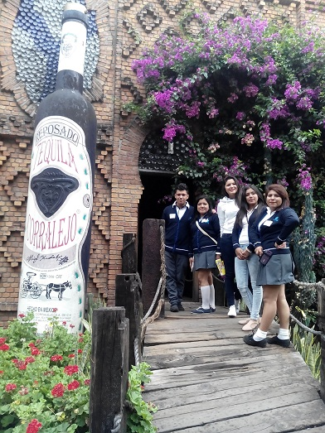
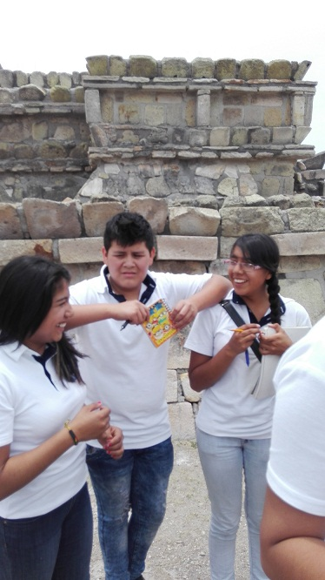
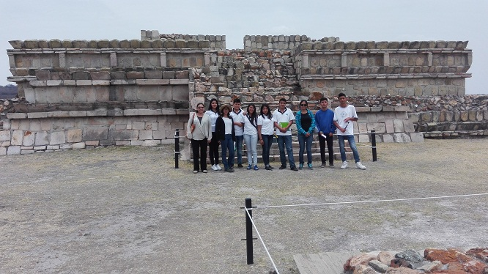
 |  | EVALUACIÓN DE VISITA ACADÉMICA |  |  |  |  |  | Codificación | F-DIREMS-017
 |  |  |  |  |  |  |  | No. Rev. | 0
 |  |  |  |  |  |  |  | Emision | 2015-10-22
Telebachillerato Comunitario: |  |  | Las Teresas Guanajuato
Lugar que se visitó: |  |  | Hacienda Corralejo y Zona Arqueológica Plazuelas
Fecha de la visita: |  | 22 de abril de 2016
Reporte de la Visita
Los estudiantes se involucraron en un proyecto integrador, mediante la visita a construcciones que han dejado huella histórica y aún forman parte de su entorno social, como la Hacienda Corralejo que data de la época Colonial ya que fue fundada desde 1650 (como hacienda) y la zona arqueológica Plazuelas que tiene reminiscencias prehispánicas. El propósito se logró porque desarrollaron competencias tanto genéricas como disciplinares en las asignaturas que cursan en este semestre y en temáticas específicas de Matemáticas, Química Lectura y Redacción, inglés e Historia de México. Las competencias desarrolladas fueron: Mantener una actitud respetuosa ante la interculturalidad y diversas creencias históricas, de valores y prácticas sociales; estructurar argumentos de manera clara, coherente y sintética y solucionar un problema teórico o contextualizado mediante un proyecto en equipo aplicando el teorema de Tales y teorema de Pitágoras. En esta visita académica los estudiantes tuvieron oportunidad de comprender diversas temáticas como la observación de elementos antiguos que formaron parte de la historia como la tienda de raya, arquitectura colonial, cuadros antiguos de evidencia de la estructura de castas, muebles y vivencias de esa época mediante narraciones de la Guía. Para la asignatura de química pudieron observar el proceso de destilación del agave antes de dar como resultado el producto final como el Tequila. En la zona arqueológica Plazuelas los estudiantes tuvieron oportunidad de observar los vestigios arqueológicos que pertenecieron a la época prehispánica para hacer un comparativo entre dos formas de vida desarrolladas en la historia de México desde sus contextos en dos épocas. En matemáticas llevaron a cabo la solución de operaciones a través de la medición del área de las pirámides y zona arqueológica utilizando criterios de congruencia de triángulos. Expresando ideas y conceptos en composiciones coherentes y creativas de manera clara y sintética . En este |  |  |  |  |  |  |  |  |  | Los estudiantes se involucraron en un proyecto integrador, mediante la visita a construcciones que han dejado huella histórica y aún forman parte de su entorno social, como la Hacienda Corralejo que data de la época Colonial ya que fue fundada desde 1650 (como hacienda) y la zona arqueológica Plazuelas que tiene reminiscencias prehispánicas. El propósito se logró porque desarrollaron competencias tanto genéricas como disciplinares en las asignaturas que cursan en este semestre y en temáticas específicas de Matemáticas, Química Lectura y Redacción, inglés e Historia de México. Las competencias desarrolladas fueron: Mantener una actitud respetuosa ante la interculturalidad y diversas creencias históricas, de valores y prácticas sociales; estructurar argumentos de manera clara, coherente y sintética y solucionar un problema teórico o contextualizado mediante un proyecto en equipo aplicando el teorema de Tales y teorema de Pitágoras. En esta visita académica los estudiantes tuvieron oportunidad de comprender diversas temáticas como la observación de elementos antiguos que formaron parte de la historia como la tienda de raya, arquitectura colonial, cuadros antiguos de evidencia de la estructura de castas, muebles y vivencias de esa época mediante narraciones de la Guía. Para la asignatura de química pudieron observar el proceso de destilación del agave antes de dar como resultado el producto final como el Tequila. En la zona arqueológica Plazuelas los estudiantes tuvieron oportunidad de observar los vestigios arqueológicos que pertenecieron a la época prehispánica para hacer un comparativo entre dos formas de vida desarrolladas en la historia de México desde sus contextos en dos épocas. En matemáticas llevaron a cabo la solución de operaciones a través de la medición del área de las pirámides y zona arqueológica utilizando criterios de congruencia de triángulos. Expresando ideas y conceptos en composiciones coherentes y creativas de manera clara y sintética . En este

Indique con una "X"
ASPECTOS A EVALUAR |  |  | EXCELENTE | BUENO | REGULAR | MALO | DEFICIENTE
PUNTUALIDAD |  |  | X
DOMINIO DE TEMA DEL GUIA |  |  | X
CONTENIDO DE TEMA DE LA VISITA |  |  | X
CUMPLIÓ CON OBJETIVO |  |  | X
ALIMENTOS |  |  |  | X
INSTALACIONES |  |  | X
GENERÓ PARTICIPACIÓN GRUPAL |  |  | X
QUE CALIFICACIÓN GLOBAL ASIGNA |  |  | 90.0

PARTICIPANTES
ALUMNOS | DOCENTES | PADRES DE FAMILIA |  | OTROS | TOTAL DE PARTICIPANTES
42 | 3 | 0 |  |  | 45

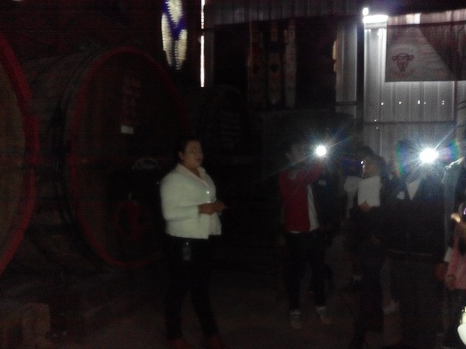
Adjunte Evidencia Fotográfica

